A-Dapt Blueprint
A-DAPT Blueprint
 |  | THEME: | EPIC: | FEATURE: | STORY:
 | No.1 : As an admin, I want a log that complies to the related law. | DESIGNED BY: | DATE: | NOTE: |  | No.16 : As a user, I want my account and information to be removed from the system when I am no longer want to be apart of this community.

Admin กดเข้าไปที่
หน้า dashboard
กดปุ่ม log ที่อยู่บนเมนูด้านซ้าย
แสดงหน้าต่าง log ข้อมูลที่ได้เก็บไว้
CUSTOMER VISIBLE | ACCEPTANCE TEST
 | 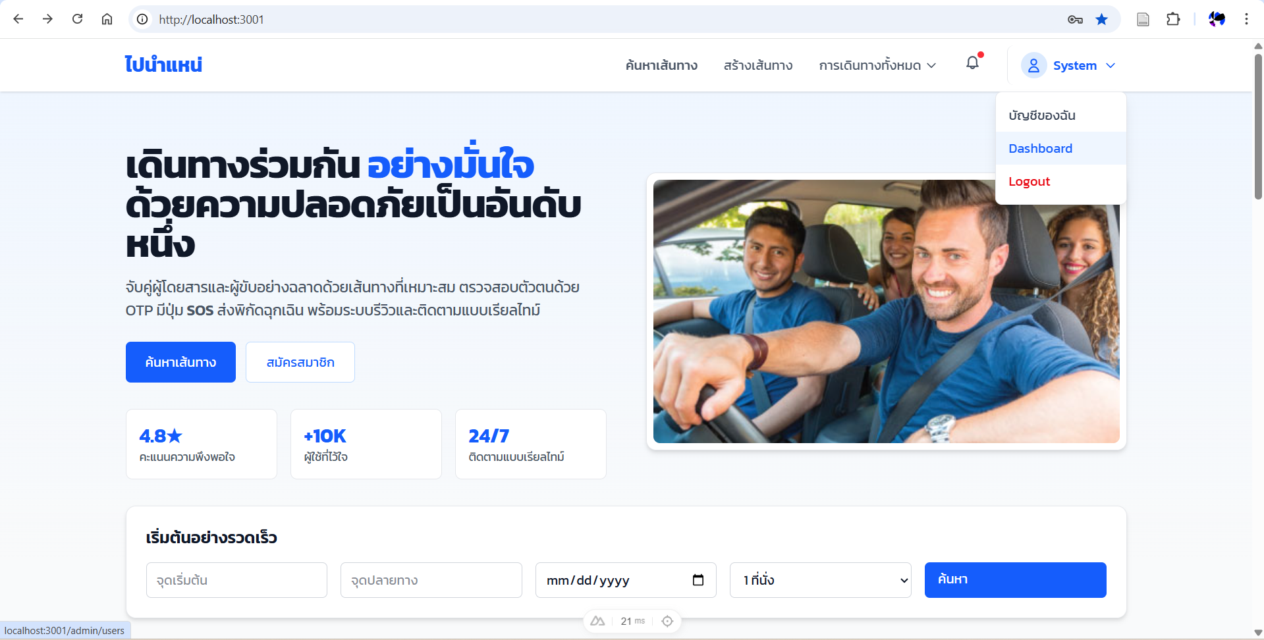 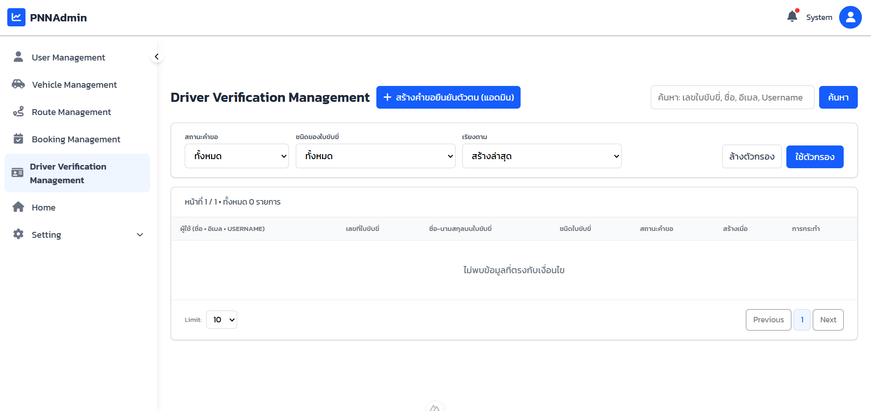 USER INTERFACE (UI)

หน้าตาของ log ที่เก็บตาม พรบ คอมฯ

log

SELECT ข้อมูลเพื่อมาแสดง
CUSTOMER INVISIBLE | BUSINESS LOGIC
logs_store_tofile(user)
static del_morethan90_log()

 | DATABASE

ตาราง Passenger
ตาราง Driver
ตาราง Admin

 | SUPPORT

 | As a user, I want my account and information to be removed from the system when I am no longer want to be apart of this community.

CUSTOMER VISIBLE | ACCEPTANCE TEST
User ไปที่หน้า Account
กดปุ่ม Delete Account ที่อยู่บนเมนูด้านซ้าย
กดเลือกสิ่งที่ต้องการจะลบและเลือกว่าต้องการให้ส่งข้อมูลนั้นไปทาง Email หรือไม่
กดปุ่ม Delete Account

 | 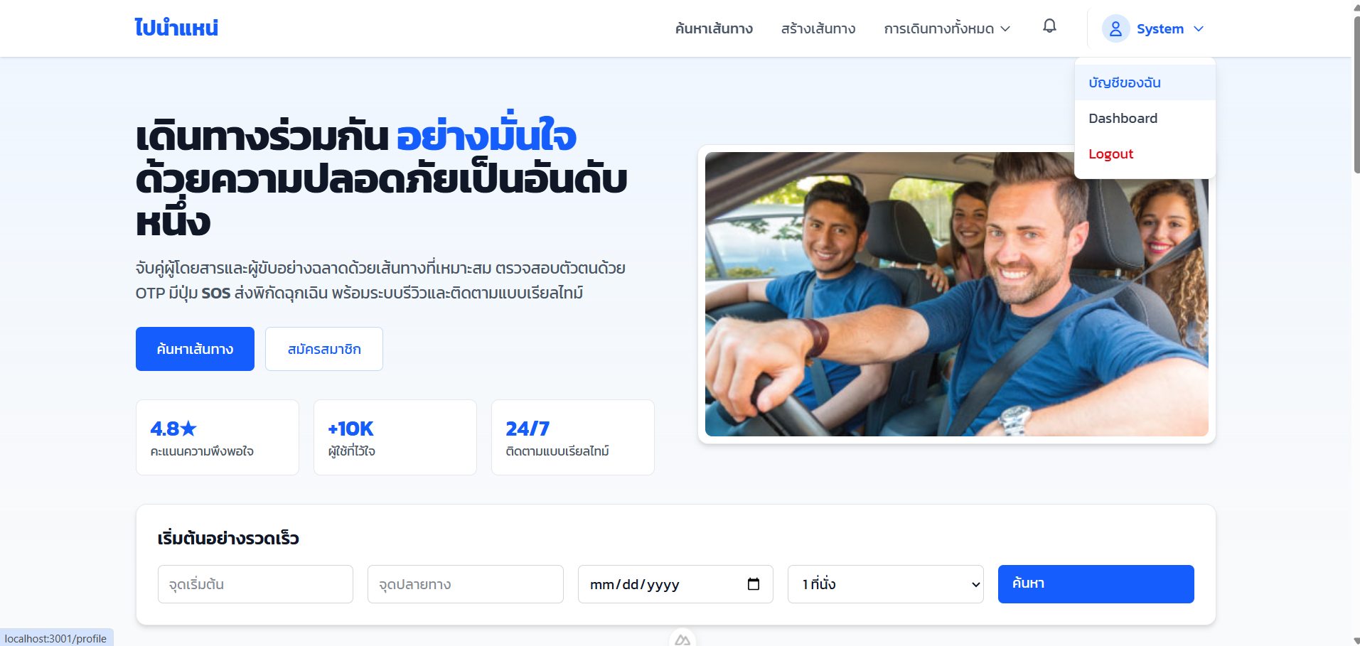 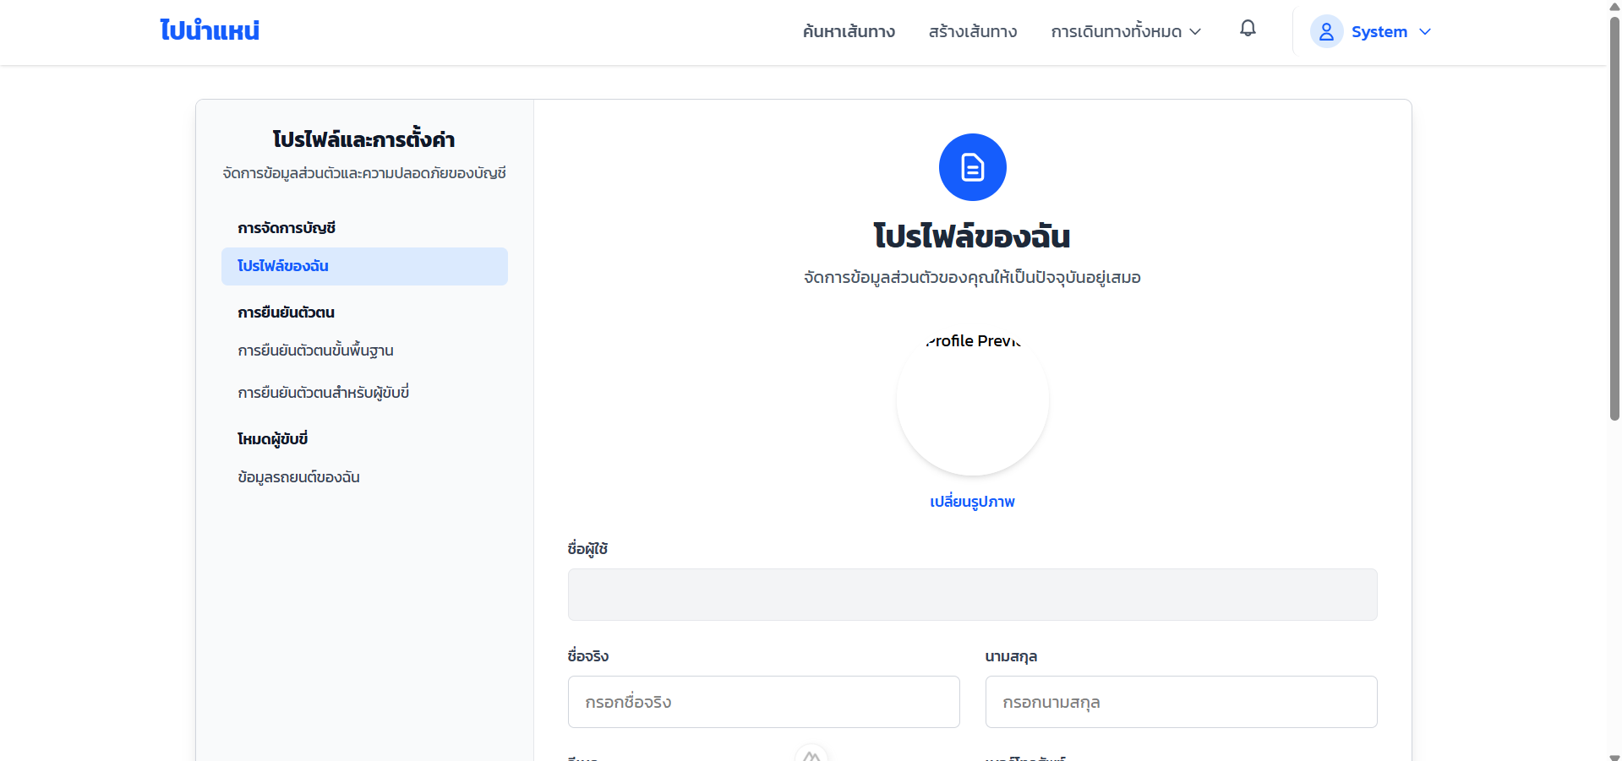 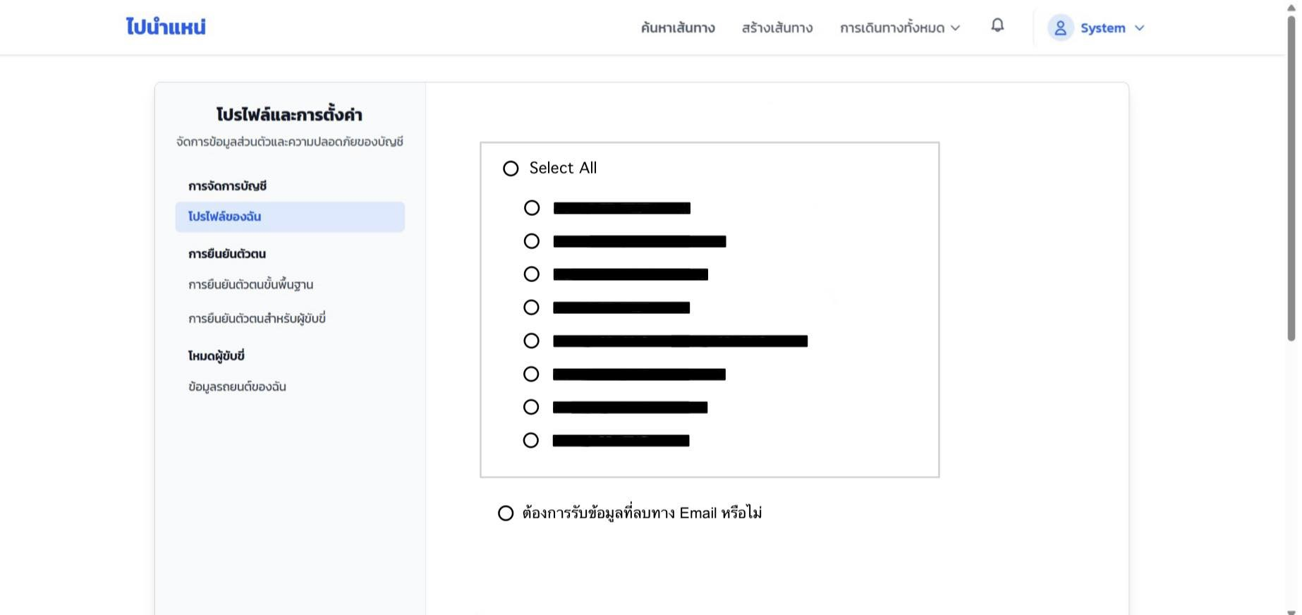 USER INTERFACE (UI)

Delete

CUSTOMER INVISIBLE | BUSINESS LOGIC
Delete_Account(UserID)
** mark ไว้ก่อนไม่ให้แสดงในเว็บไซต์ ค่อยลบหลังจากผ่านไป 90 วัน
Send_data_to_email(email)

 | DATABASE
ตาราง Passenger
ตาราง Driver
ตาราง Vehicle
ตาราง Booking

 | SUPPORT
Gmail

Sprint Backlog
Sprint No. | Product Backlog Items | Sprint Tasks | Task Description | Initial Estimate of Effort | New Estimate of Effort Remaining at The End of Day
 |  |  |  |  | 1 | 2 | 3 | 4 | 5 | 6 | 7 | Total New Estimate of Effort Remaining at The End of Day
1 | As an admin, I want a log that complies to the related law. | TC01 | กำหนดประเภท log ที่ต้องเก็บ | 2 | 2 | 2 | 0 | 0 | 0 | 0 | 0 | 1 | 2 | 3 | 4 | 5 | 6 | 7
 |  | TC02 | ออกแบบ Prisma model | 4 | 4 | 4 | 4 | 0 | 0 | 0 | 0 | 49 | 49 | 47 | 41 | 41 | 29 | 0
Burn down chart Sprint No.1
 |  | TC03 | Backend Implementation | 8 | 8 | 8 | 8 | 8 | 8 | 0 | 0
 |  | TC04 | API for Admin Log Viewing | 8 | 8 | 8 | 8 | 8 | 8 | 8 | 0
 |  | TC05 | ออกแบบหน้าตา UI | 2 | 2 | 2 | 2 | 0 | 0 | 0 | 0
 |  | TC06 | เพิ่ม menu "System Logs" ใน admin panel | 2 | 2 | 2 | 2 | 2 | 2 | 0 | 0
 |  | TC07 | Frontend Implementation | 2 | 2 | 2 | 2 | 2 | 2 | 0 | 0
 |  | TC08 | Unit test | 2 | 2 | 2 | 2 | 2 | 2 | 2 | 0
 |  | TC09 | API test | 2 | 2 | 2 | 2 | 2 | 2 | 2 | 0
 |  | TC10 | เขียน Test report | 3 | 3 | 3 | 3 | 3 | 3 | 3 | 0
 |  | TC11 | UAT | 4 | 4 | 4 | 4 | 4 | 4 | 4 | 0
 |  | TC12 | เขียน User mannual | 1 | 1 | 1 | 1 | 1 | 1 | 1 | 0
 |  | TC13 | Change logs | 1 | 1 | 1 | 1 | 1 | 1 | 1 | 0
 |  | TC14 | Set Up Server Deployment | 8 | 8 | 8 | 8 | 8 | 8 | 8 | 0
 |  |  | รวม | 49

Sprint No. | Product Backlog Items | Sprint Tasks | Task Description | Initial Estimate of Effort | New Estimate of Effort Remaining at The End of Day
 |  |  |  |  |  |  |  |  |  |  |  | Total New Estimate of Effort Remaining at The End of Day
1 | As a user, I want my account and information to be removed from the system when I am no longer want to be apart of this community. | TC01 |  |  | 1 | 2 | 3 | 4 | 5 | 6 | 7 | 1 | 2 | 3 | 4 | 5 | 6 | 7
 |  | TC02 | กำหนดว่า “ลบอะไรได้ / ลบไม่ได้” | 2 | 2 | 2 | 0 | 0 | 0 | 0 | 0 | 47 | 47 | 41 | 39 | 29 | 19 | 0
Burn down chart Sprint No.16
 |  | TC03 | Database Design | 4 | 4 | 4 | 0 | 0 | 0 | 0 | 0
 |  | TC04 | Backend Implementation | 10 | 10 | 10 | 10 | 10 | 0 | 0 | 0
 |  | TC05 | API Design | 8 | 8 | 8 | 8 | 8 | 8 | 0 | 0
 |  | TC06 | ออกแบบ Frontend | 2 | 2 | 2 | 2 | 0 | 0 | 0 | 0
 |  | TC07 | Frontend Implementation | 2 | 2 | 2 | 2 | 2 | 2 | 0 | 0
 |  | TC08 | Unit test | 2 | 2 | 2 | 2 | 2 | 2 | 2 | 0
 |  | TC09 | API test | 2 | 2 | 2 | 2 | 2 | 2 | 2 | 0
 |  | TC10 | เขียน Test report | 3 | 3 | 3 | 3 | 3 | 3 | 3 | 0
 |  | TC11 | UAT | 4 | 4 | 4 | 4 | 4 | 4 | 4 | 0
 |  | TC12 | เขียน User mannual | 1 | 1 | 1 | 1 | 1 | 1 | 1 | 0
 |  | TC13 | Change logs | 1 | 1 | 1 | 1 | 1 | 1 | 1 | 0
 |  | TC14 | เชื่อมต่อ Backend กับ Frontend | 3 | 3 | 3 | 3 | 3 | 3 | 3 | 0
 |  | TC15 | bug fix | 3 | 3 | 3 | 3 | 3 | 3 | 3 | 0
 |  |  | รวม | 47

